Hoja1
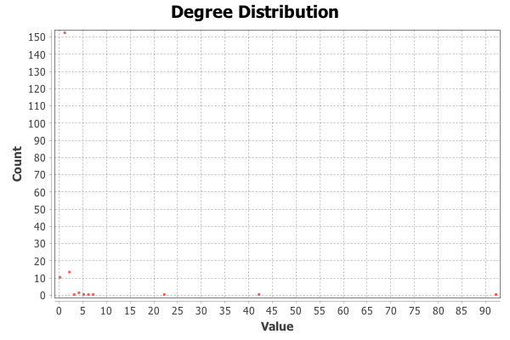
Nombre y apellidos del alumno: | Néstor Rodríguez Vico

Medida | Valor
Número de nodos N | 187
Número de enlaces L | 183
Número máximo de enlaces Lmax | 17391
Densidad del grafo L/Lmax | 11
Grado medio <k> | 1957
Diámetro dmax (componente gigante) | 8
Distancia media d (componente gigante) | 2.9090169
Coeficiente medio de clustering <C> | 383
Número de componentes conexas | 17
Número de nodos componente gigante | 165
% de nodos componente gigante | 88.24
Número de aristas componente gigante | 177
% de aristas componente gigante | 96.72
Diámetro dmax (red total) | 8
Distancia media d (red total) | 2.9081037

<Añadir aquí el gráfico de la distribución de grados>

